#9 - Defectos
TEMPLATE DE DEFECTOS

 | ID: 001 | ESTADO: Nuevo | PRIORIDAD: Alta | SEVERIDAD: Critica

 | FECHA: | REPORTADO POR: | ASIGNADO A: | AMBIENTE:
 | 10/03/2023 | Dennis Juilland | Dennis Juilland | QA

 | TITULO/NOMBRE:
 | El boton de la pagina no carga en el apartado de recomendaciones cuando le damos en ver detalles

 | DESCRIPCIÓN:
 | Al momento de iniciar sesion en la pagina de http://testing.ctd.academy y nos dirigimos al apartado de recomendaciones, se nos
 | presenta problemas al seleccionar los detalles del luigar que deseamos reservar, llevandonos a un reload vacio.

 | PASOS PARA REPRODUCIR EL DEFECTO:
 | 1. Se ingresa correo
 | 2. Se ingresa password
 | 3. Se hace login
 | 4. Carga la pagina principal
 | 5. Nos dirijimos a recomendaciones
 | 6. Vemos el boton para ver mas detalles de los mlugares para reservar
 | 7. Presionamos el boton
 | 8. Nos carga una pagina sin contenido

 | RESULTADO ACTUAL:
 | La pagina jamas cargo, por lo que no pudimos acceder a hacer la reservas perjudicando a todos los usuarios que ingresan a la
 | pagina generando que todos los usuarios reporten un problema critico al no poder hacer sus reservas.

 | RESULTADO ESPERADO:
 | Se espera que al momento de presionar el boton de detalles cargue para tener mas informacion sobre el las reservas que se
 | desean hacer, buscando como objetivo cautivar a los clientes para que tomen una decision agil al reservar.

 | 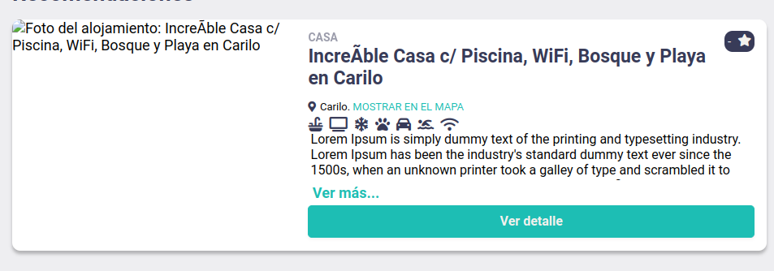  EVIDENCIA:

